상품제안서
25절 시스템 다이어리 2204 | 상품코드: S23438

 |  |  |  |  |  |  | 02-713-8555 | www.synergygift.co.kr
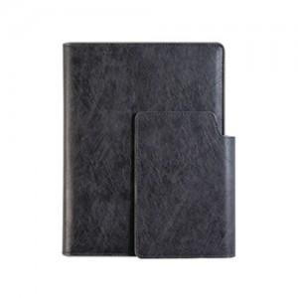 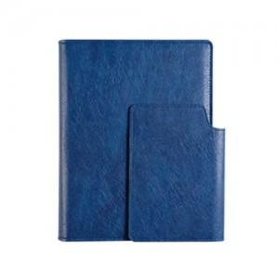 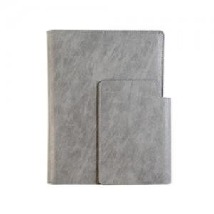

【상세/제작정보】

【인쇄/포장옵션】 | 불박, 금박, 은박 / OPP(비닐)

【공급단가】 | 수량 | 30~ | 100~ | 300~ | 500~ | 1,000~
*VAT별도 | 노트식 | 16,900원 | 13,400원 | 12,900원 | 12,700원 | 12,500원
 | 하루식 | 17,700원 | 14,200원 | 13,700원 | 13,500원 | 13,300원
 | 이틀식 | 16,900원 | 13,400원 | 12,900원 | 12,700원 | 12,500원

【상품 URL】 | https://www.synergygift.co.kr:443/src/goods_detail.php?gdno=23438

